График
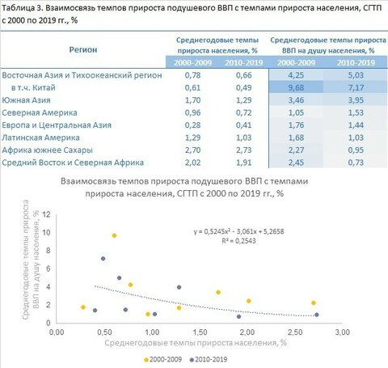

Регион | среднегодовые темпы прироста населения, % | среднегодовые темпы прироста населения, % | среднегодовые темпы прироста ВВП на душу населения, % | среднегодовые темпы прироста ВВП на душу населения, %
 | 2000-2009 | 2010- 2019 | 2000-2009 | 2010 2019
Восточная Азия и Тихоокеанский регион | 0.78 | 0.66 | 4.25 | 5.03
Китай | 0.61 | 0.49 | 9.68 | 7.17
Южная Азия | 1.70 | 1.29 | 3.46 | 3.95
Северная Америка | 0.96 | 0.72 | 1.05 | 1.53
Европа и Центральная Азия | 0.28 | 0.41 | 1.76 | 1.44
Латинская Америка | 1.29 | 1.03 | 1.68 | 1.03
Африка южнее Сахары | 2.70 | 2.73 | 2.27 | 0.95
Средний Восток и Северная Африка | 2.02 | 1.91 | 2.45 | 0.73

